Nischenhöhe BO
Euro-Nischenhöhe berechnen:

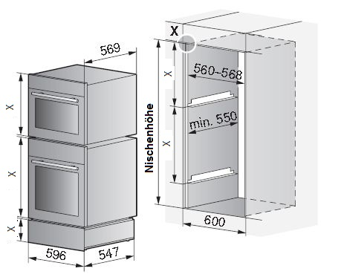
Geräte Auswahl: | Winkelset | Geräte-Höhe Gruppe | Geräte-Höhe Effektiv | Nischenhöhe bei Solo-Einbau (ohne 4mm Überlappung) | Summe | Anzahl Geräte in Nische
Backofen | x | 60 cm | 598 mm | 600 | 0
Backofen / Steamer/ Miwell-Combi XSL | x | 45 cm | 454 mm | 456 | 0
Coffee-Center |  | 45 cm | 454 mm | 456 | 0
Backofen / Steamer/ Miwell-Combi HSL, Miwell HSL | x | 38 cm | 378 mm | 380 | 0
Coffee-Center |  | 38 cm | 378 mm | 380 | 0
Miwell S / L (als oberstes Gerät, ansonsten Nischenhöhe -7mm) |  | 38 cm | 381 mm | 381 | 0
Wärmeschublade | x | 31 cm | 310 mm | 312 | 0
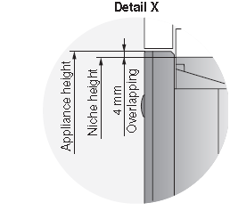
Wärmeschublade | x | 28 cm | 281 mm | 283 | 0
Wärmeschublade | x | 22 cm | 218 mm | 220 | 0
Wärmeschublade | x | 16 cm | 160 mm | 162 | 0
Wärmeschublade / Systemschublade | x | 14 cm | 142 mm | 144 | 0
Systemschublade | x | 7.5 cm | 74 mm | 76 | 0
Einmalige 4 mm Überlappung |  |  |  | 6 | 0 | 0
Nischenhöhe: |  |  |  | 0 | 0 | 0
Anzahl Geräte übereinander |  | Summe Wärmeschublade | 0 | 0 | -2 | 0
Anzahl Winkelset: |  |  | WS: | 0 | -1 | 0

